2023_11_data
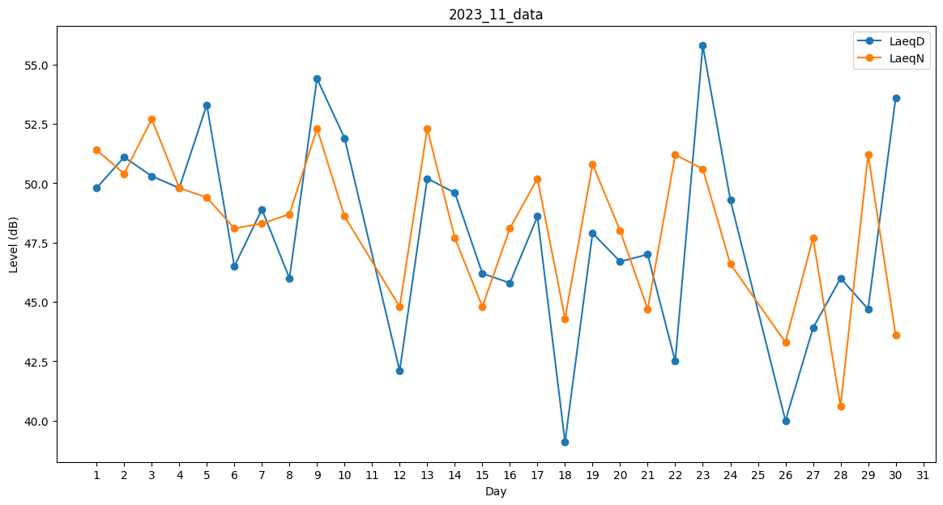
Day | LaeqD | LaeqN
1 | 49.8 | 51.4
2 | 51.1 | 50.4
3 | 50.3 | 52.7
4 | 49.8 | 49.8
5 | 53.3 | 49.4
6 | 46.5 | 48.1
7 | 48.9 | 48.3
8 | 46 | 48.7
9 | 54.4 | 52.3
10 | 51.9 | 48.6
11 | 32.1 | 0
12 | 42.1 | 44.8
13 | 50.2 | 52.3
14 | 49.6 | 47.7
15 | 46.2 | 44.8
16 | 45.8 | 48.1
17 | 48.6 | 50.2
18 | 39.1 | 44.3
19 | 47.9 | 50.8
20 | 46.7 | 48
21 | 47 | 44.7
22 | 42.5 | 51.2
23 | 55.8 | 50.6
24 | 49.3 | 46.6
25 | 39.4 | 0
26 | 40 | 43.3
27 | 43.9 | 47.7
28 | 46 | 40.6
29 | 44.7 | 51.2
30 | 53.6 | 43.6

